画面イメージ
画面イメージ
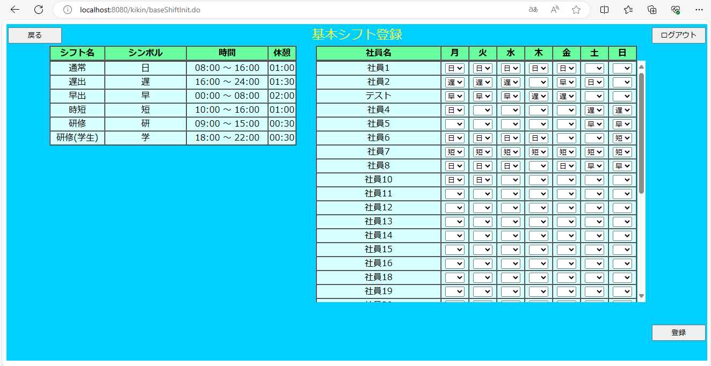

画面項目
 | # | 項目名 | コントロール(タグ) | サイズ | 必須 | 初期値 | テーブル名 | カラム名 | ReadOnly | 備考
 | 1 | 凡例：シフト名 | label | - | - | - | シフトマスタ | シフト名 | -
 | 2 | 凡例：シンボル | label | - | - | - | シフトマスタ | シンボル | -
 | 3 | 凡例：時間 | label | - | - | - | シフトマスタ | 開始時間 終了時間 | - | 開始時間(hh:mm) ～ 終了時間(hh:mm)
 | 4 | 凡例：休憩 | label | - | - | - | シフトマスタ | 休憩時間 | - | hh:mm
 | 5 | 社員名 | label | - | - | - | 社員マスタ | 社員名 | - | 社員マスタより社員名を表示する
 | 6 | 基本シフト | select | - | - | - | 基本シフトマスタ | 各曜日のシフトＩＤ | - | 画面にはシンボルを表示
 | 7 | 登録 | button | - | - | - | - | - | -
 | 8 | 戻る | button | - | - | - | - | - | -
 | 9 | ログアウト | button | - | - | - | - | - | -

